상품제안서
하드양장 사출형 (HS-164-02) | 상품코드: S22377

 |  |  |  |  |  |  | 02-713-8555 | www.synergygift.co.kr
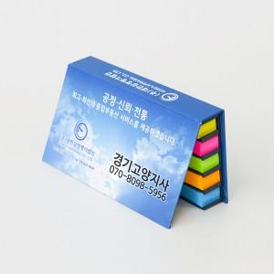 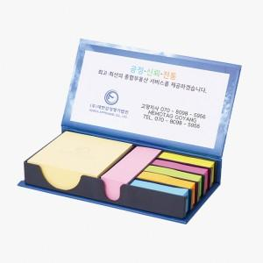 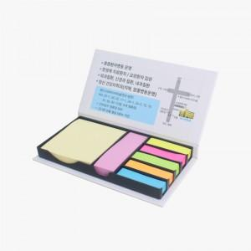

【상세/제작정보】

【인쇄/포장옵션】 | 표지컬러 내지먹1도 / 포장불가능

【공급단가】 | 수량 | 100~ | 300~ | 500~ | 1,000~ | 3,000~
*VAT별도 | 100매 | 3,570원 | 2,600원 | 2,150원 | 1,980원 | 1,860원

【상품 URL】 | https://www.synergygift.co.kr:443/src/goods_detail.php?gdno=22377

